200
1
구분 | 분류번호 | ID | 설명 | 요구사항 반영사항 |  | 단계별 확인
 |  |  |  | 반영구분 | 화면ID | 설계 | 확인자 | 확인일
채널영역 | 200 | 200_CHNNEL_AREA | 멘션(수신자) 및 반응 / 저장 / 채널 / 다이렉트메시지를 포함한 영역 | 반영 | 200_CHNNEL_AREA
반응 및 반응 |  | 200_MENTION | 채널 / 다이렉트 메시지의 모든 멘션(@)과 반응을 모아서 보여준다. | 반영 | 200_MENTION
2
저장된 항목 |  | 200_SAVE | 채널 / 다이렉트 메시지의 모든 저장된 항목을 모아서 보여준다. | 반영 | 200_SAVE
3
채널 |  | 200_CHNNEL | 2인이상의 단체 대화의 성질을 가지며 여러 개 생성가능하다. | 반영 | 200_CHNNEL
4
다이렉트 메시지(DM) |  | 200_DM | 추가된 사람의 한해서 개인간 대화의 성질을 가진다. | 반영 | 200_DM

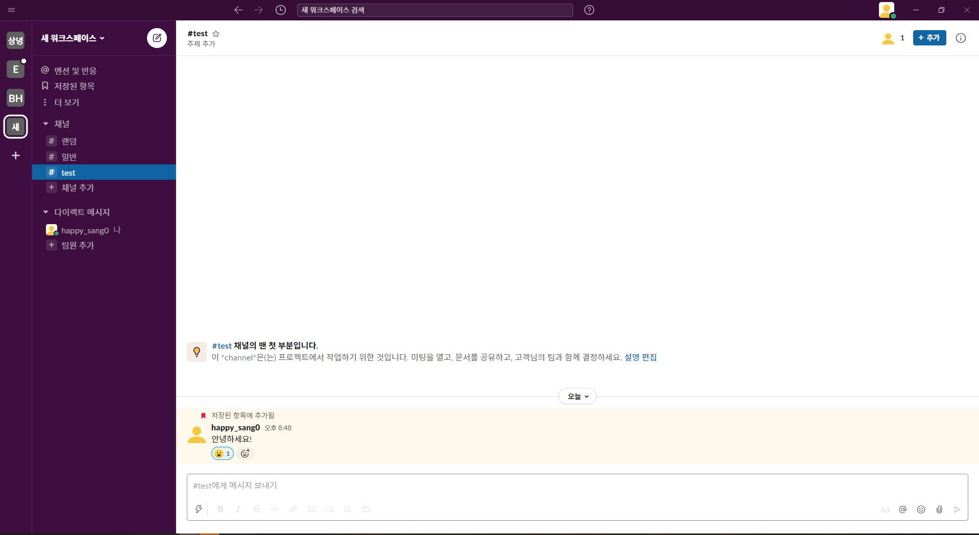

1

2

3

4

300
1
구분 | 분류번호 | ID | 설명 | 요구사항 반영사항 |  | 단계별 확인
 |  |  |  | 반영구분 | 화면ID | 설계 | 확인자 | 확인일
워크스페이스 프로필 영역 | 300 | 300_WS_PROFLE_AREA | 워크스페이스 프로필 영역 | 반영 | 300_WS_PROFLE_AREA
채널 생성 |  | 300_CHNNEL_CREATION | 채널 생성으로 이동 | 반영 | 300_CHNNEL_CREATION
2
환경설정 |  | 300_SETTINGS | 알림 / 사이드바 / 테마 / 메시지 및 미디어 / 접근성 / 읽음으로 표시 / 고급 등 | 반영 | 300_SETTINGS
3
로그아웃 |  | 300_LOGOUT | 로그아웃 기능 | 반영 | 300_LOGOUT

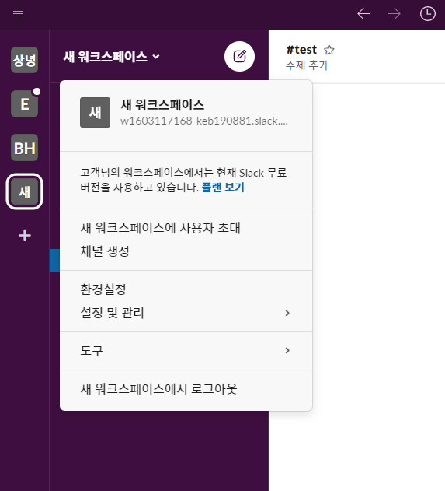
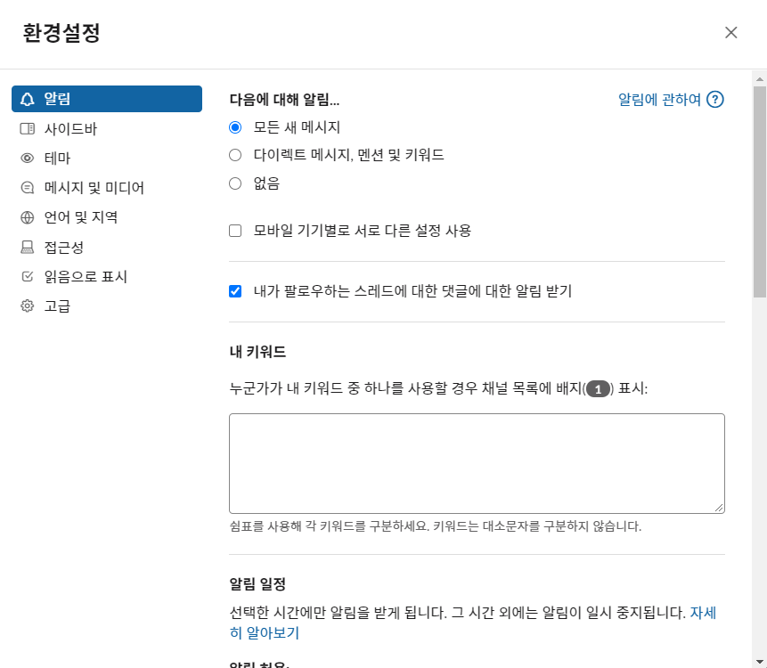
2

1

2

3

400
구분 | 분류번호 | ID | 설명 | 요구사항 반영사항 |  | 단계별 확인
 |  |  |  | 반영구분 | 화면ID | 설계 | 확인자 | 확인일
쓰레드 영역 | 400 | 400_THREAD_AREA | 쓰레드 공간을 상단(TOP) / 중단(CENTER) / 하단(BOTTOM)으로 구분 | 반영 | 400_THREAD_AREA
쓰레드 상단 |  | 400_TOP | 채널명(#회의) / 즐겨찾기 / 참여인원보기 / 채널에 사용자추가/ 채널 세부정보 표시 | 반영 | 400_TOP
쓰레드 중단 |  | 400_CENTER | 대화가 이루어지는 공간 대화자의 이름과 대화내용을 표시(대화내용은 글 하나당 하나의 공간을 할당받는다.) 하나의 대화내용에 이모티콘을 표시할 수 있다. (여러 개 적용가능) | 반영 | 400_CENTER
쓰레드 하단 |  | 400_BOTTOM | 대화내용을 작성할 수 있는 공간 글자 굵기 / 기울이기 / 취소선 / 코드작성 / 순서지정 / 글머리 기호 지정/ 인용구 / 서식숨기기 / 멘션 / 이모티콘 / 파일첨부 기능 사용가능 | 반영 | 400_BOTTOM

1
2
쓰레드 상단 영역 | 400 | 400_TOP | 채널명(#회의) / 즐겨찾기 / 참여멤버보기 / 사용자추가/ 채널 세부정보 표시 | 반영 | 400_TOP
즐겨찾기 |  | 401_BOOKMARK | 북마크(즐겨찾기)를 누루면 200번 영역에 즐겨찾기영역이 생기며 기존의 채널의 주제가 즐겨찾기로 이동 | 반영 | 401_BOOKMARK
참여멤버 |  | 401_MEMBER | 참여멤버를 클릭시 참여중인 사용자들의 이름과 접속여부가 보이며 사용자 추가 버튼을 통해 사용자 추가로 이동된다. | 반영 | 401_MEMBER
3
멤버초대 |  | 401_INVITATION | 이름이나 이메일 검색을 통해 해당 워크스페이스의 원하는 채널에 사용자를 초대할 수 있다. | 반영 | 401_INVITATION
4
채널 세부정보 |  | 401_DETAILS | 채널 세부정보는 해당 채널의 정보 / 멤버 / 바로가기 / 고정 / 파일을 한번에 확인할 수 있는 창이다. | 반영 | 401_DETAILS

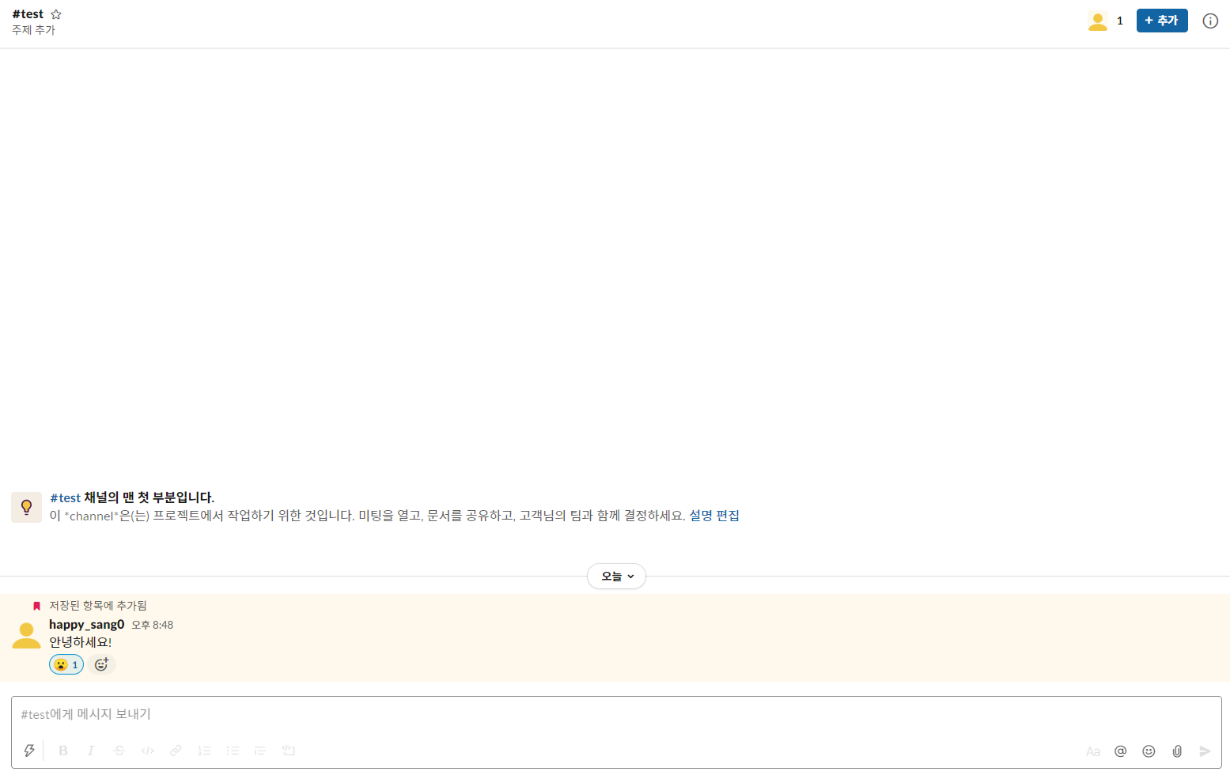
상단

중단

하단

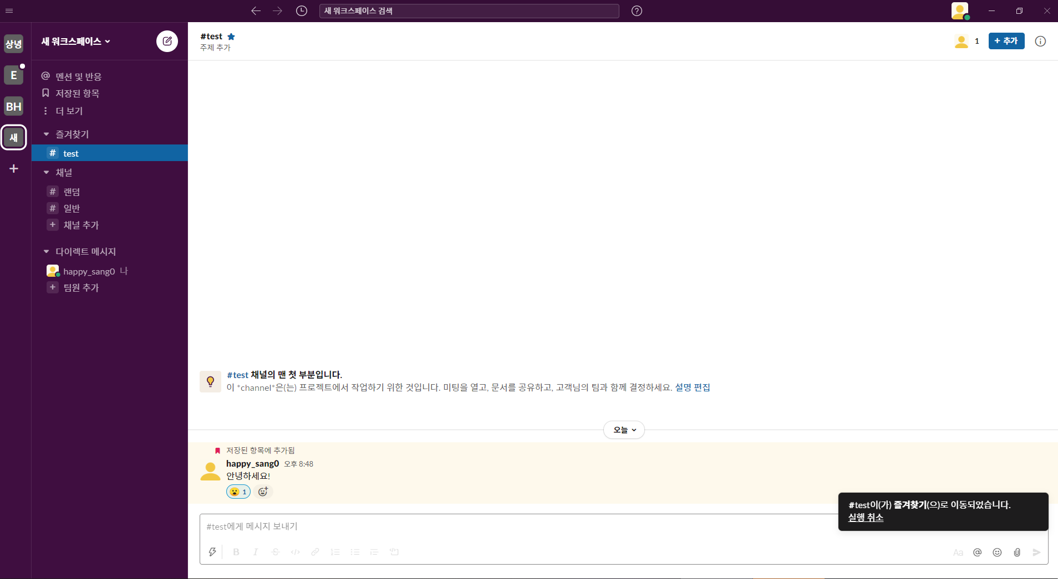
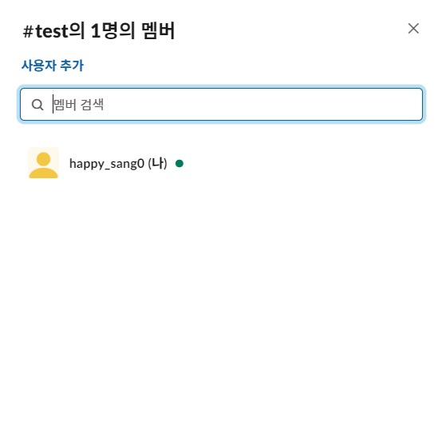
2
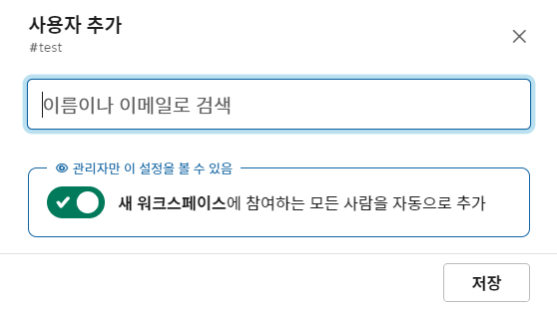
3
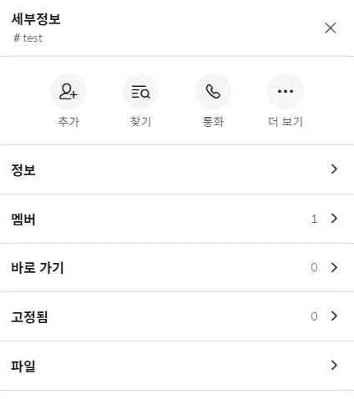
41
1
2
3
41

1

1

500
1
구분 | 분류번호 | ID | 설명 | 요구사항 반영사항 |  | 단계별 확인
 |  |  |  | 반영구분 | 화면ID | 설계 | 확인자 | 확인일
로그인페이지 | 500 | 500_LOGIN | 아이디, 비밀번호 입력 후 로그인 버튼 클릭시 로그인되며 메인으로 이동 | 반영 | 500_LOGIN
2
회원가입 |  | 500_JOIN | 회원가입, 아이디 또는 비밀번호 찾기 클릭시 해당 페이지로 이동 | 반영 | 500_JOIN

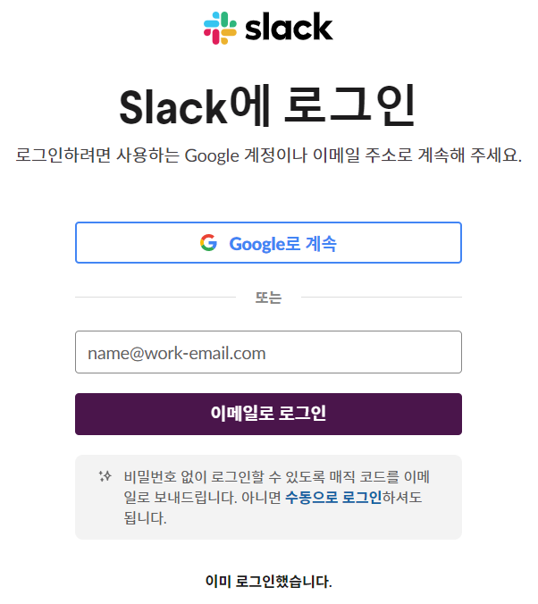
1
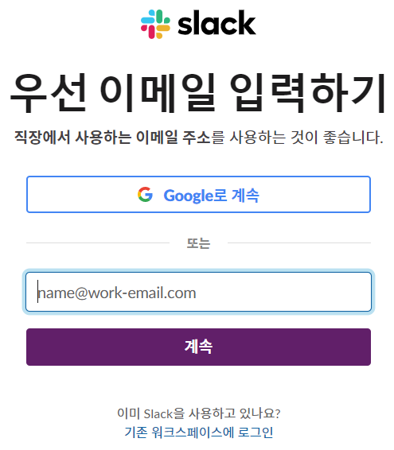
2

600
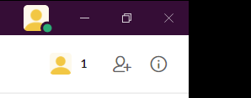
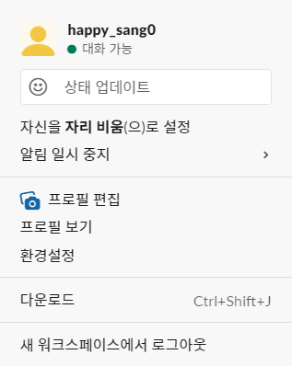
구분 | 분류번호 | ID | 설명 | 요구사항 반영사항 |  | 단계별 확인
 |  |  |  | 반영구분 | 화면ID | 설계 | 확인자 | 확인일
프로필 | 600 | 600_PROFILE_1 | 프로필 클릭시 해당 화면띄움 | 반영 | 600_PROFILE_1
 |  | 600_PROFILE_2 | 개인정보 수정이 가능해야된다. | 반영 | 600_PROFILE_2

